RM
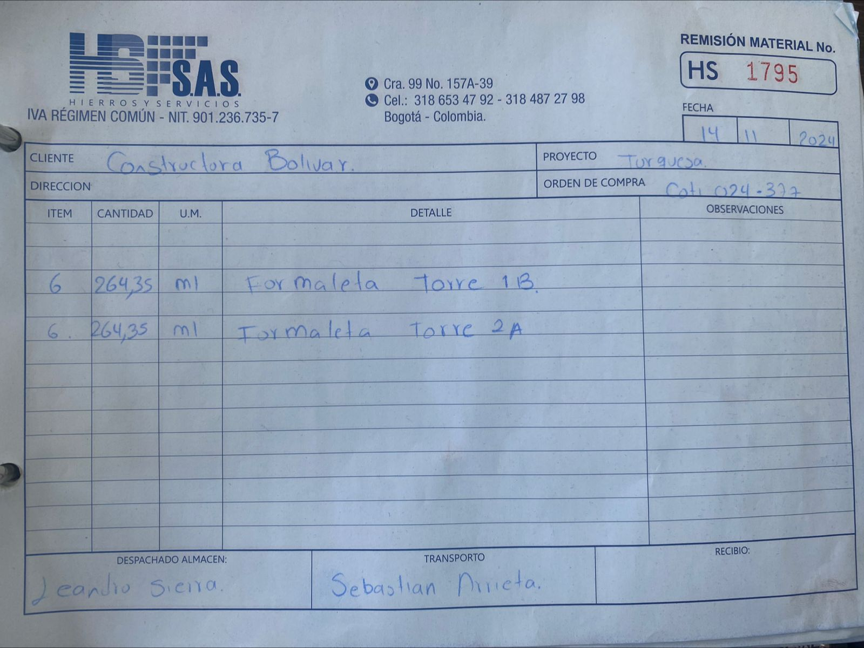
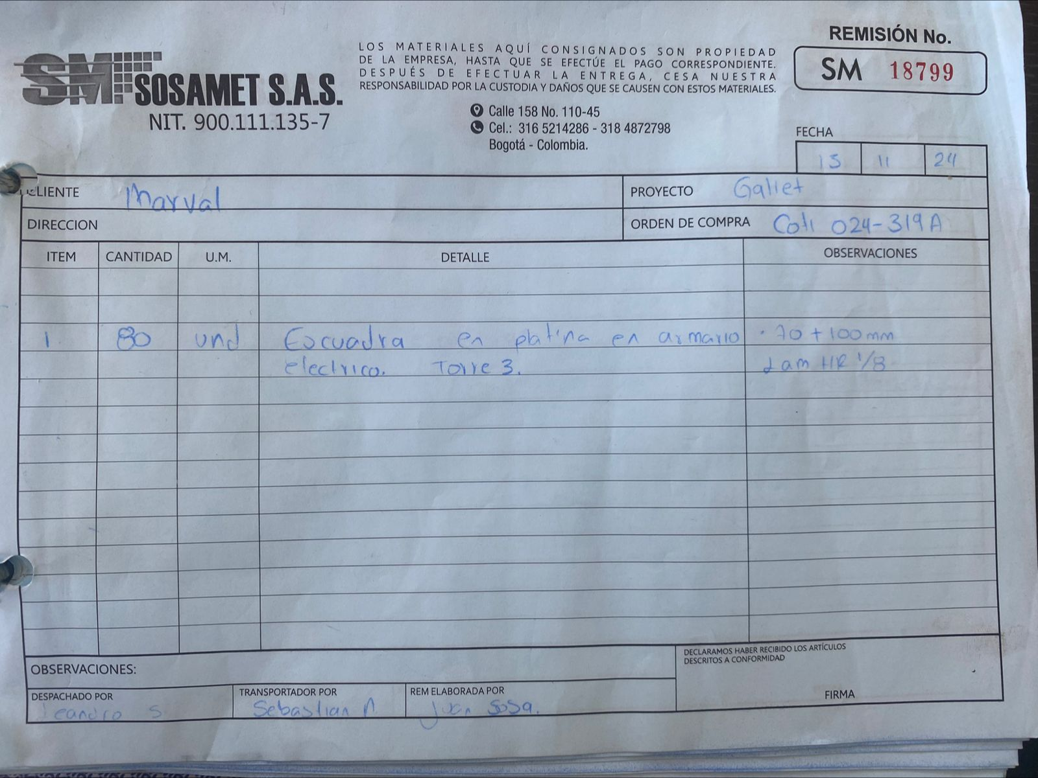
MOVIMIENTOS
REMISIONES: ENTREGA DE MATERIAL A CLIENTE.
* MISMO FORMATO QUE SE HA MANEJADO, DIFERENTE EMPRESA (LOGO Y NIT). (2 OPCIONES, 1 FORMATO COMPLETO; IMAGEN, 2. SIN FORMATO SOLO TEXTO PARA IMPRESION EN TALONARIO: RM FORMATO)
* VERSION IMPRIMIBLE,
* ITEM ES SE ENLAZA A REF EN CONTRATO
* DESCONTAR A CANTIDADES DE CONTRATO.
*CONSECUTIVO AUTOMATICO, PENDIENTE POR CONFIRMAR, DEPENDIENDO DEL INICIO DEL MOVIMIENTO
REMISIONES

REMISIONES:
DOC RM produccion
Entrega producto a cliente
- CONSECUTIVO: -##
- FECHA
- CANTIDAD POR ITEM
CUADRO VERSION IMPRIMIBLE

